Layout Screen
Detail Design | Project | ASOFT - ERP.NET | ID Screen | WF0008 | Created By | Thanh Sơn | Updated By | Thị Phượng
 | Module | ASOFT - OP | Name Screen | Danh mục phiếu nhâp xuất vcnb | Created Date | 2015-06-18 | Updated Date | 2016-01-12

Layout Screen |  |  |  |  |  |  | OverView
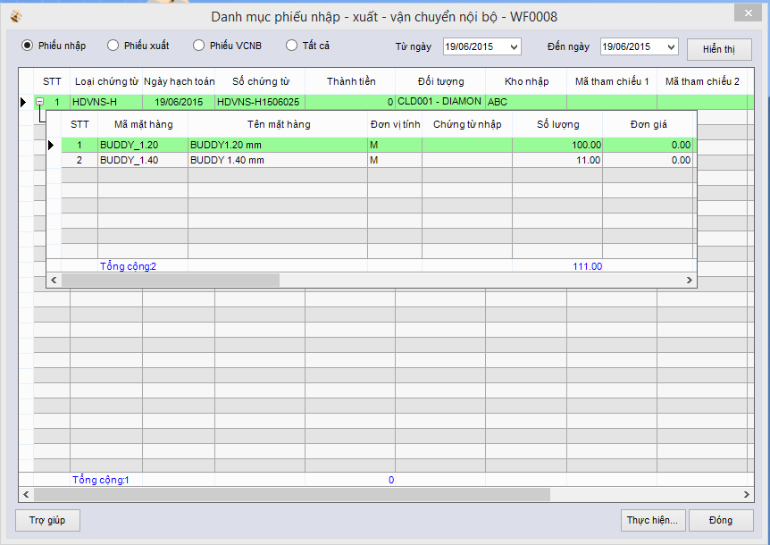 |  |  |  |  |  |  | Sử dụng màn hình này để:
 |  |  |  |  |  |  | Truy vấn danh sách đơn hàng mua
 |  |  |  |  |  |  | Flow Screen
 |  |  |  |  |  |  | [ASOFT-OP]

